G-Level
类别 | 名称 | 封面（仅供参考） | ISBN | 备注 | 位置
IGMATH | Complete Mathmatics for cambridge IGCSE |  | 9780198425076 | 上课不学（直接学P1），但是有时候会有assessment/考试（大考前会复习） | G-Level/数学/教材
IGMATH | Pure Mathmatics Coursebook (P1) |  | 9781108407144 | G1直接学习的课本
IGMATH | IGCSE KEY WORDLIST | / | / | / | G-Level/数学/单词
IGMATH | GEOMETRY SUMMARY | / | / | /
IGMATH | 英数词汇表 | / | / | /
IGENG | Pearson Edexcel International GCSE(9-1)English Literature Student Book (EdexcelInternationalGCSE |  | 9780435182588 | 英语可能强制购买 大部分英语老师不愿意使用电子版本书籍 因为英语有开卷考 | G-Level/英语/教材
IGENG | Edexcel International GCSE (9-1) English Language A |  | 9780435182564 | /
IGENG | An inspector's calls |  | 9780141185354 | 如是必读书目 必须购买 因为期末考试可开卷 所以不要在上面做笔记 （考试要用） | G-Level/英语/必读书目
IGENG | Things Fall Apart |  | 9780141023380 | （未定）有可能已经被移出国交必读书目
IGGP | Cambridge IGCSETM and O Level GlobalPerspectives Coursebook with DigitalAccess (2 Years)(Cambridge International IGCSE) |  | 9781009301428 | 此书为旧版，新版内容有少量改变，但是上课一般不用书 | G-Level/全球视野/教材
GL语文 | G1G2语文背诵列表 | / | / | 关于语文书：语文书为SCIE语文组编 在开学后统一购买（三本 总共几十块钱） | G-Level/语文
IGPHY | Cambridge IGCSE™ Physics Coursebook with Digital Access (2 Years) (Cambridge International IGCSE) 3rd Edition |  | 9781108888073 |  | G-Level/物理/教材
IGPHY | IGCSE Lab Book 2023-2024 |  | / | 学校会发纸质版，一般要求实验课带到课堂（为保证画图题大小比例和考试的一致），此书很可能发生版本更替
IGPHY | IGCSE Assignment Book 2023-2024 |  | / | 学校会发纸质版，一般允许使用电子版（因为很重），此书很可能会发生版本更替
IGBIO | General Biology | 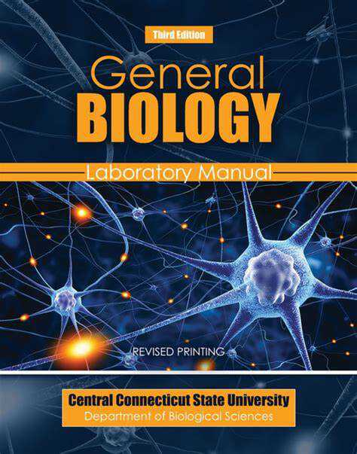 | 9780534249663 |  | G-Level/生物/教材
IGBIO | IGCSE Biology Syllabus | / | /
IGBIO | Campbell Biology 11th&12th | 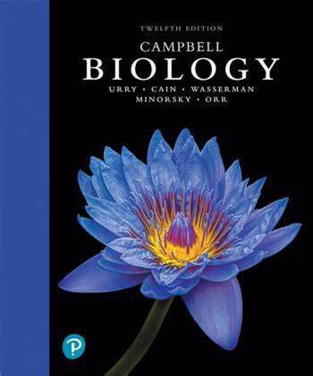 | 9780135188743 |  | G-Level/生物/读物
IGBUS | Cambridge IGCSE and O Level Business Studies Fifth edition |  | 9781510421233 |  | G-Level/商务基础/教材
IGJAP | 大家的日语 初级1 |  | 9787513585675 |  | G-Level/日语/教材
IGJAP | 大家的日语 初级1 学习辅导用书 |  | 9787513585668
IGJAP | 句型练习册 |  | 9787513587877
IGSPA | Panorama Hispanohablante 1 Workbook |  | 99781108704908 |  | G-Level/西语/教材
IGSPA | Panorama hispanohablante 1 Coursebook |  | 9781108760324
IGSPA | Panorama francophone 1 Student book |  | 9781108760379
IGHIS | Cambridge IGCSE and O Level History 3rd Edition: Option B: The 20th century |  | 9781398375055 |  | G-Level/历史/教材
IGECO | Cambridge IGCSE and O Level Economics |  | 9781108440387 | 一般允许使用电子版（一般上课用不着书，取决于老师） | G-Level/经济/教材
IGCS | Cambridge IGCSE and O Level Computer Science Algorithms, Programming and Logic |  | 9781398318472 | 老师可能要求纸质书（IGCSE大考CS代码为纯手写，故作要求） | G-Level/计算机科学/教材
IGCS | Cambridge IGCSE and O Level Computer Science Computer Systems |  | 9781398318496 | 老师可能要求纸质书（IGCSE大考CS代码为纯手写，故作要求）
IGCS | Computer Science for Cambridge IGCSE & O Level |  | 9781108915144 | 老师可能要求纸质书（IGCSE大考CS代码为纯手写，故作要求）、电子版和纸质书页码对不上
IGGEO | Cambridge IGCSE Geography Coursebook Second Edition |  | 9781108339186 |  | G-Level/地理/教材
IGCHE | 2022 ig Chemistry_STUDENT-S_BOOK | / | 9780008430887 |  | G-Level/化学/教材
IGCHE | Complete Chemistry for Cambridge IGCSE2014 | 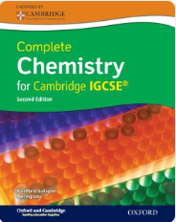 |  |  | G-Level/化学/教材
IGCHE | 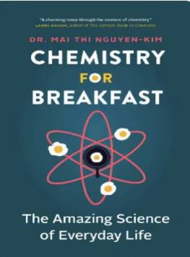 Chemistry for Breakfast The Amazing Science of Everyday Life (Mai Thi Nguyen-Kim Claire Lenkova) (Z-Library) |  | 1771647485 |  | G-Level/化学/读物
IGCHE | why-chemical-reactions-happen |  | 199249733 | 老师可能要求纸质书

